TREF RECURSOS
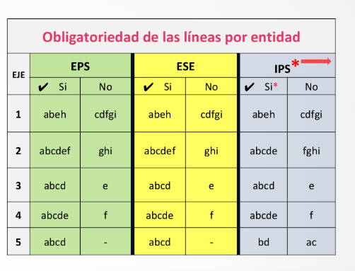
01 | RECURSOS PROPIOS DE LA ENTIDAD
02 | SISTEMA GENERAL DE PARTICIPACIONES
03 | PIC - GESTION SALUD PUBLICA
04 | RENTAS CEDIDAS
05 | TRANSFERENCIAS
06 | COOPERACION INTERNACIONAL
07 | CONVENIOS INTERADMINISTRATIVOS
08 | DONACIONES
09 | ENTIDAD PRIVADA
10 | NO APLICA

